Instrucciones
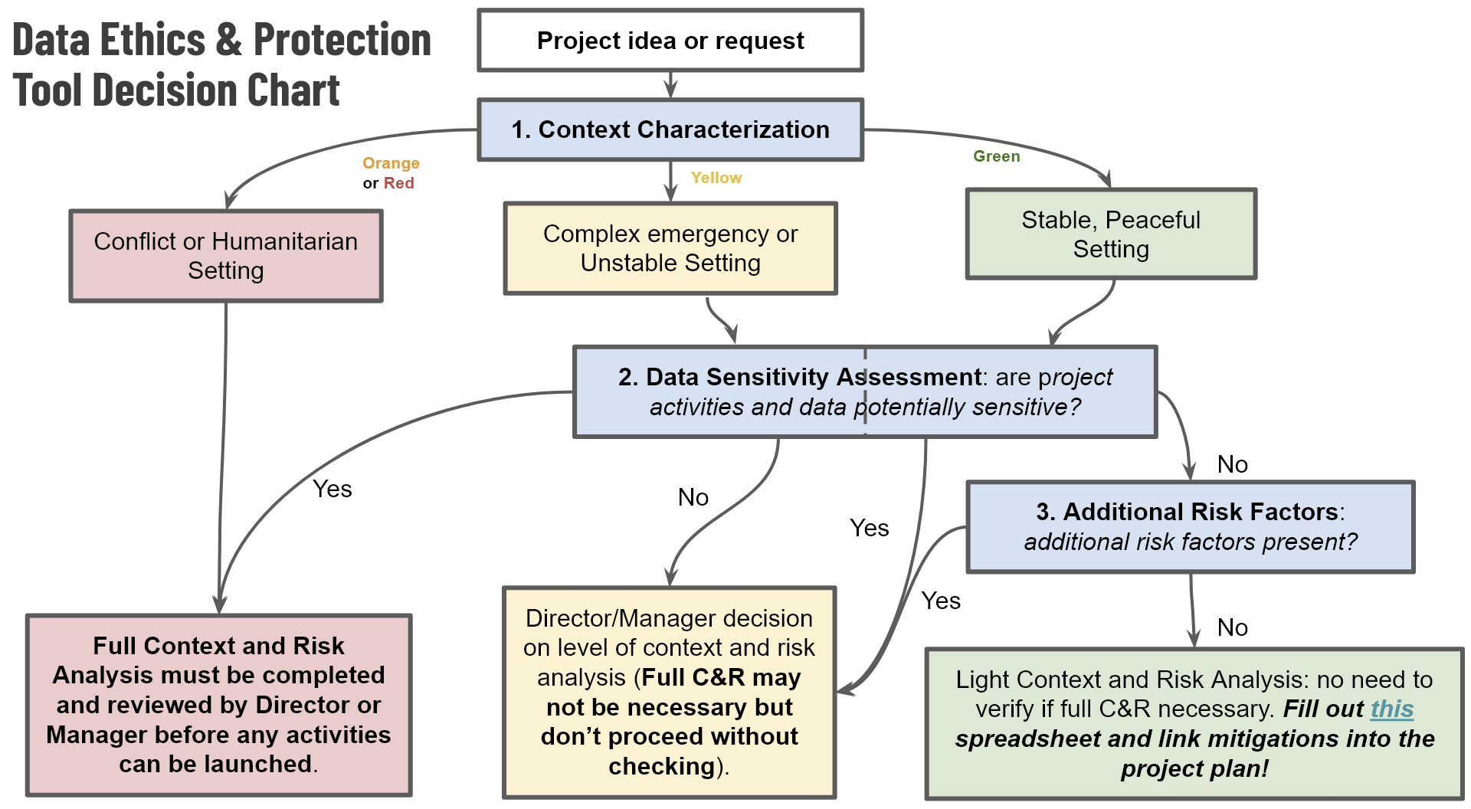
LÍDERES DE PROYECTOS: Esta herramienta debe rellenarse antes de iniciar cualquier nuevo proyecto de cartografía sobre el terreno ejecutado o financiado/apoyado directamente por HOT, o cualquier proyecto de cartografía remota que se ejecute en una zona en conflicto o de alta violencia.
Por favor, haga una copia de esta hoja de cálculo y cámbiele el nombre por el de propuesta de proyecto, por ejemplo: "Evaluación de riesgos de protección de la cartografía de la Comunidad de Bali con el uso de drones".
Una vez completado, este documento de trabajo deberá conservarse en la carpeta de documentación del proyecto.
La Política para Datos Éticos y Protección de HOT requiere que todos los nuevos proyectos de cartografía sean evaluados para determinar el riesgo de daño a las comunidades derivado de nuestros datos y/o actividades. En muchos casos (cuando los riesgos de protección no son inusualmente altos), basta con rellenar la lista de comprobación y las hojas de trabajo de esta hoja de cálculo. En contextos de alto riesgo o cuando se trate de datos sensibles, puede ser necesario realizar más consultas.

La LISTA DE VERIFICACIÓN para Datos Éticos y Protección (segunda pestaña) es su punto de partida.

Usted debe completar: LISTA DE VERIFICACIÓN 0. Propuesta y alcance 1. Categorización del contexto 2. Evaluación de la sensibilidad de los datos 3. Factores de riesgo adicionales 4. Evaluación de riesgo de protección (en caso de ser necesario) 5. Firma y aprobación (en la parte inferior de la LISTA DE TAREAS)

